工作表3
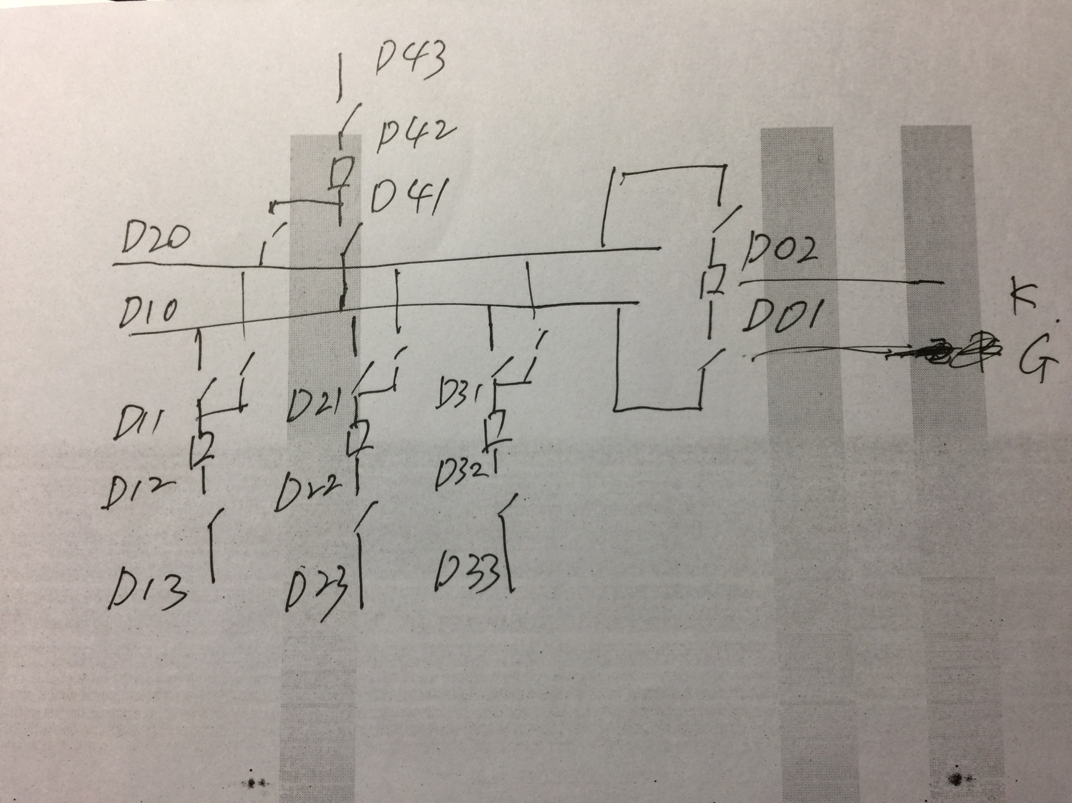
 | D01 | D02 | D10 | D20 | D11 | D12 | D13 | D21 | D22 | D23 | D31 | D32 | D33 | D41 | D42 | D43 | 源
D01 | 1 | K | G | 0 | 0 | 0 | 0 | 0 | 0 | 0 | 0 | 0 | 0 | 0 | 0 | 0 | 0
D02 |  | 1 | 0 | G | 0 | 0 | 0 | 0 | 0 | 0 | 0 | 0 | 0 | 0 | 0 | 0 | 0
D10 |  |  | 1 | 0 | G | 0 | 0 | G | 0 | 0 | G | 0 | 0 | G | 0 | 0 | 0
D20 |  |  |  | 1 | G | 0 | 0 | G | 0 | 0 | G | 0 | 0 | G | 0 | 0 | 0
D11 |  |  |  |  | 1 | K | 0 | 0 | 0 | 0 | 0 | 0 | 0 | 0 | 0 | 0 | 0
D12 |  |  |  |  |  | 1 | G | 0 | 0 | 0 | 0 | 0 | 0 | 0 | 0 | 0 | 0
D13 |  |  |  |  |  |  | 1 | 0 | 0 | 0 | 0 | 0 | 0 | 0 | 0 | 0 | 0
D21 |  |  |  |  |  |  |  | 1 | K | 0 | 0 | 0 | 0 | 0 | 0 | 0 | 0
D22 |  |  |  |  |  |  |  |  | 1 | G | 0 | 0 | 0 | 0 | 0 | 0 | 0
D23 |  |  |  |  |  |  |  |  |  | 1 | 0 | 0 | 0 | 0 | 0 | 0 | 0
D31 |  |  |  |  |  |  |  |  |  |  | 1 | K | 0 | 0 | 0 | 0 | 0
D32 |  |  |  |  |  |  |  |  |  |  |  | 1 | G | 0 | 0 | 0 | 0
D33 |  |  |  |  |  |  |  |  |  |  |  |  | 1 | 0 | 0 | 0 | 0
D41 |  |  |  |  |  |  |  |  |  |  |  |  |  | 1 | K | 0 | 0
D42 |  |  |  |  |  |  |  |  |  |  |  |  |  |  | 1 | G | 0
D43 |  |  |  |  |  |  |  |  |  |  |  |  |  |  |  | 1 | S

 | D01 | D02 | D10 | D20 | D11 | D12 | D13 | D21 | D22 | D23 | D31 | D32 | D33 | D41 | D42 | D43 | 源
D01 | 1 | K | G | 0 | 0 | 0 | 0 | 0 | 0 | 0 | 0 | 0 | 0 | 0 | 0 | 0 | 0
D02 | K | 1 | 0 | G | 0 | 0 | 0 | 0 | 0 | 0 | 0 | 0 | 0 | 0 | 0 | 0 | 0
D10 | G | 0 | 1 | 0 | G | 0 | 0 | 0 | 0 | 0 | 0 | 0 | 0 | G | 0 | 0 | 0
D20 | 0 | G | 0 | 1 | 0 | 0 | 0 | G | 0 | 0 | 0 | 0 | 0 | 0 | 0 | 0 | 0
D11 | 0 | 0 | G | G | 1 | K | 0 | 0 | 0 | 0 | 0 | 0 | 0 | 0 | 0 | 0 | 0
D12 | 0 | 0 | 0 | 0 | K | 1 | G | 0 | 0 | 0 | 0 | 0 | 0 | 0 | 0 | 0 | 0
D13 | 0 | 0 | 0 | 0 | 0 | G | 1 | 0 | 0 | 0 | 0 | 0 | 0 | 0 | 0 | 0 | 0
D21 | 0 | 0 | G | G | 0 | 0 | 0 | 1 | K | 0 | 0 | 0 | 0 | 0 | 0 | 0 | 0
D22 | 0 | 0 | 0 | 0 | 0 | 0 | 0 | K | 1 | G | 0 | 0 | 0 | 0 | 0 | 0 | 0
D23 | 0 | 0 | 0 | 0 | 0 | 0 | 0 | 0 | G | 1 | 0 | 0 | 0 | 0 | 0 | 0 | 0
D31 | 0 | 0 | 0 | 0 | 0 | 0 | 0 | 0 | 0 | 0 | 1 | K | 0 | 0 | 0 | 0 | E
D32 | 0 | 0 | 0 | 0 | 0 | 0 | 0 | 0 | 0 | 0 | K | 1 | 0 | 0 | 0 | 0 | 0
D33 | 0 | 0 | 0 | 0 | 0 | 0 | 0 | 0 | 0 | 0 | 0 | 0 | 1 | 0 | 0 | 0 | 0
D41 | 0 | 0 | G | G | 0 | 0 | 0 | 0 | 0 | 0 | 0 | 0 | 0 | 1 | K | 0 | 0
D42 | 0 | 0 | 0 | 0 | 0 | 0 | 0 | 0 | 0 | 0 | 0 | 0 | 0 | K | 1 | G | 0
D43 | 0 | 0 | 0 | 0 | 0 | 0 | 0 | 0 | 0 | 0 | 0 | 0 | 0 | 0 | G | 1 | S

源 | 0 | 0 | 0 | 0 | 0 | 0 | 0 | 0 | 0 | 0 | E | 0 | 0 | 0 | 0 | S

